ご注文の前に必ずお読みください
≪お申込み方法≫
 | ◆入力フォームに必要事項をご記入の上、メールでお送りください。（お申込み先メールアドレス：tenji@tomokawasaki.or.jp）
 |  | ※Book名（ファイル名）やSheet名（タブ名）は変更しないでください
 | ◆該当するセルをクリックしますと入力の方法・入力例が表示されますので、ご入力の際の参考にしてください。

≪入力時の注意事項≫
 | ◆名刺顧客No.は、お分かりの方はご入力下さい。(新規のご注文の方は空白で結構です)
 | ◆入力欄でスペース（空白）を入れますと、そのままの形で名刺になります。
 |  | 例：○○部 ○○課 （部と課の間にスペースが入っているので、名刺もスペースが入った状態でお作りいたします。）
 | ◆入力フォームでは所属や住所は複数行入力が可能です。行数もそのままの実際の名刺に反映されます。

↓↓
↓↓下にもまだ続きます
↓↓
↓↓
↓↓
↓↓
 |  | 所属１ | 〇〇部 〇〇課
 |  | 所属２ | 〇〇係
 |  | 所属が２行に分けられているので名刺でも２行で印刷されます

 |  | 所属１ | 〇〇〇部 〇〇課 〇〇係
 |  | 所属が１行にまとめられているので名刺でも１行で印刷されます

 | ◆項目によって文字数制限や半角全角の制限がございます。文字数制限に沿ってご入力をお願いいたします。
 | ◆レイアウトの変更は承れません。当所規定のレイアウトとなります。
 | ◆ただし以前わーくす大島で、お作り頂いている名刺から変更が無い場合はお受けできます。その際は入力フォーム備考欄に『前回の名刺と同じレイアウトを希望』等ご記入ください。
 |  | ※以前お作り頂いている名刺からの、若干の変更（肩書や電話番号等の変更）はお受けできる場合がございます。詳細は担当までお問い合わせ下さい。
 | ◆入力中に入力例が表示されます。入力する際の邪魔になる場合は下にスクロールしてもらうと入力例がズレて入力しやすくなります。

≪点字刻印≫
 | ◆点字は上段にお名前、下段に電話番号が刻印されます。
 |  | ※刻印の関係上、お名前にふり仮名を入れない場合も、お名前の読みは必ずご入力ください。
 | ◆点字刻印も利用者さんの作業となりますので、点字無しのご注文は承れません。

≪点字名刺料金≫
 | 片面100枚 1,400円
 | 両面100枚 1,900円

≪振込手数料≫
 | ◆支払いの際に振込手数料が別途かかります。
 |  | ※振込手数料については、各金融機関によって異なります。各金融機関ホームページ等でご確認ください。

≪発送方法≫
 | ◆第四種郵便物（点字郵便）としてお送りいたします。（送料は頂きません）
 |  | ※点字郵便の規定上、封筒の中身（点字が刻印されているか・規定以外の物が入っていないか）を確認できるよう封筒の一部を切り取って発送致します。

≪お問い合わせ≫
 | 社会福祉法人ともかわさき 就労支援事業所おおしま
 | 担当：長谷川・星野
 | E:mail:tenji@tomokawasaki.or.jp
 | TEL：044-246-0125

注文マニュアル
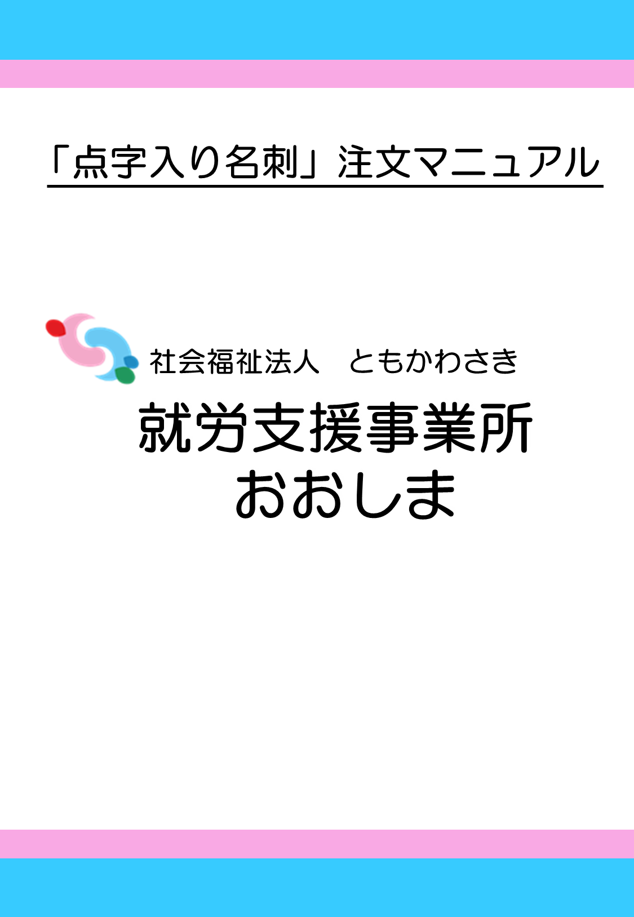
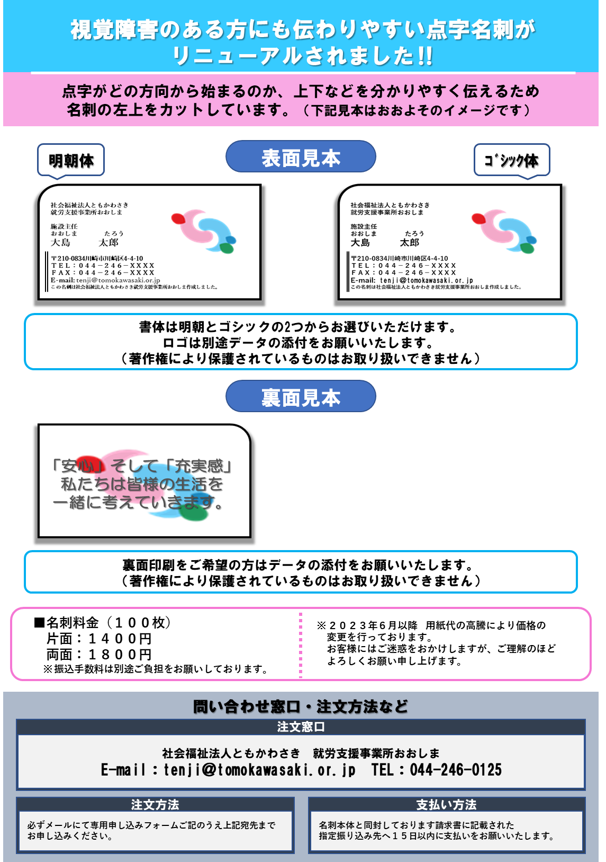
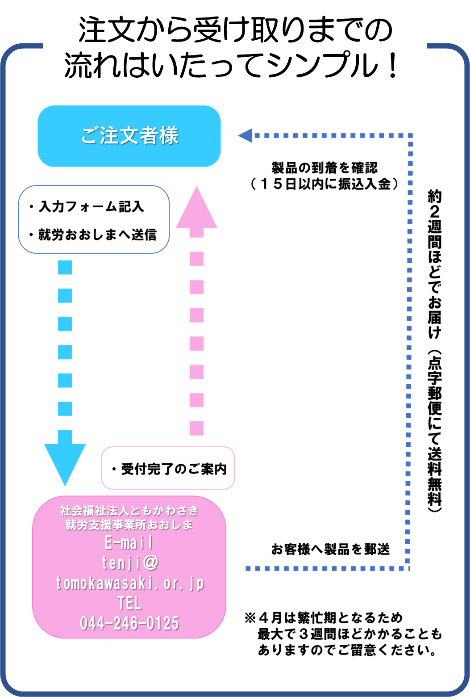

入力【見本】
点字名刺申込書

 | 名刺顧客No. |  |  |  |  |  |  | 価格表
 | 所属① （全角23字ﾏﾃﾞ） | 社会福祉法人ともかわさき |  |  |  |  |  | 片面印刷 | 100枚 | ¥1,400
 | 所属② （全角25字ﾏﾃﾞ） | 就労支援事業所おおしま | ①書体 | 明朝体が選択されました。 |  |  |  | 両面印刷 | 100枚 | ¥1,900
空白を入れると名刺上でも反映されます。
 | 所属③ （全角25字ﾏﾃﾞ） |  |  | ○ | MS明朝体 |  | MSゴシック体 | ※別途振込手数料がかかります。
裏面がある場合は、こちらにチェックを入れてください。
 | 所属④ （全角16字ﾏﾃﾞ） |  | ②名前ふりがな |  | 入れる | ※チェックを入れますと、 お名前の上に名前のふりがなが入ります。 |  | ※振込手数料は金融機関で異なります。
 | 名前 （全角9字ﾏﾃﾞ） | 大島 太郎
 | 名前の読み | おおしまたろう | ③裏面 |  | 入れる | ※以前お作り頂いた裏面から、変更がある場合は、承れない場合がございます。
必ずご入力ください
 | 肩書き等 （全角17字ﾏﾃﾞ） | 生活支援員
 | 資格等 （全角20字ﾏﾃﾞ） | サービス管理責任者 | ④変更点 | ※始めてのご注文、または前回のご注文から変更がある場合は 『新規作成』を選択して下さい。
 | 〒番号 | 211-**** |  | ○ | 新規作成 |  | 変更なし
 | 住所① （全角19字ﾏﾃﾞ） | 川崎市川崎区大島*-**-* | ⑤枚数 |  | 200 | 枚 | 200枚お作りいたします。
以前お作り頂いたレイアウトをご希望の際は、こちらに『前回のレイアウト希望』等、お書き添えください。
 | 住所② （全角19字ﾏﾃﾞ） |  |  |  |  |  | ご購入金額 2800円
 | TEL | 044-211-****
 | FAX | 044-211-**** | 備考欄（メール本文にはご指示・注意事項等、記入しないでください）
 | メアド① （半角31字ﾏﾃﾞ） | ooshima-t@***.*****.jp
 | メアド② （半角31字ﾏﾃﾞ）
 | ★名刺発送までの目安★ 通常時 １～２週間程度 繁忙期（３月末～４月） １～４週間程度

